Munka1
Nyelvvizsga
Nyelvvizsga | összpontszám | 100

Név | Elért pont | százalék | Sikeres-e?
Csabai Gyula | 59 | 59% | -
Dolgos Péter | 89 | 89% | siker
Kovács Béla | 49 | 49% | -
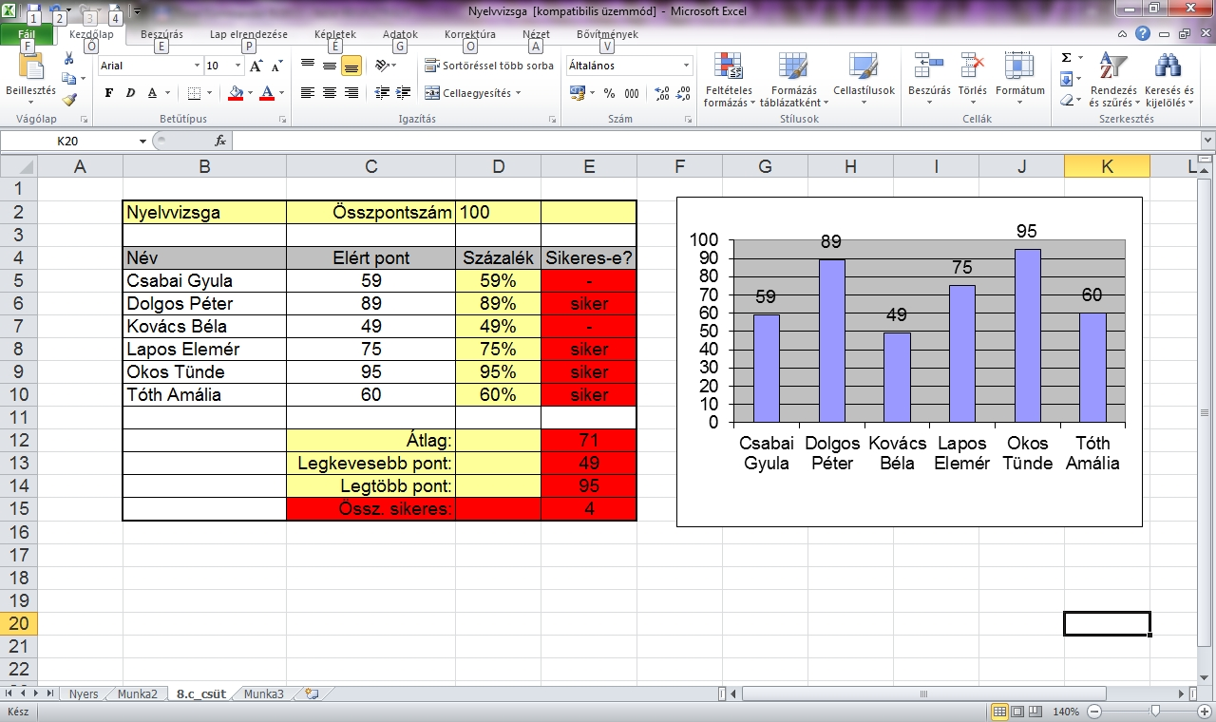
Lapos Elemér | 75 | 75% | siker
Okos Tünde | 95 | 95% | siker
Tóth Amália | 60 | 60% | siker
Radih Roland | 100 | 100% | siker
Benike | 16 | 16% | -

 | Átlag: |  | 67.875
 | Legkevesebb pont: |  | 16
 | Legtöbb pont: |  | 100
 | Össz sikeres: |  | 5

